Sheet1
LeNet Evaluation Report
 | Batch_size | Activation function | Weight initialization | Optimizer | Learning rate | Epoch | dropout | Weight decay | data augmentation | LR decay | training time (m) | Early stopping epoch | Accuracy
Setting #1 | 128 | ReLU | 0.01 | Adam | 0.001 | 200 | 0.1 | x | x | x | 5.367 | 58 | 0.6092
Setting #2 | 128 | ReLU | 0.01 | Adam | 0.001 | 200 | 0.1 | 0.0001 | x | x | 5.22 | 94 | 0.611
Setting #3 | 128 | ReLU | 0.01 | Adam | 0.001 | 200 | 0.1 | 0.0001 | O | x | 14.515 | - | 0.7086
Setting #4 | 128 | ReLU | He | Adam | 0.001 | 200 | 0.1 | 0.0001 | O | O | 14.554 | 189 | 0.7122
Setting#Best | 128 | ReLU | He | Adam | 0.001 | 200 | 0.1 | 0.0001 | O | O | 16.2 | 185 | 0.7304
Validation dataset accuracy plot
Setting #1
Setting #2
Setting #3
Setting #4
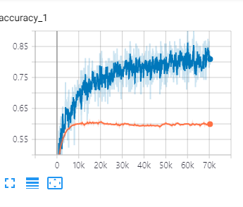 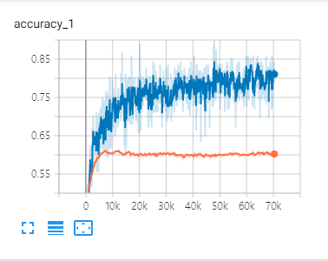 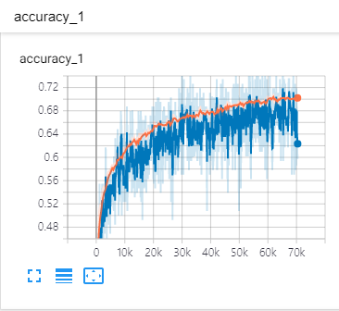 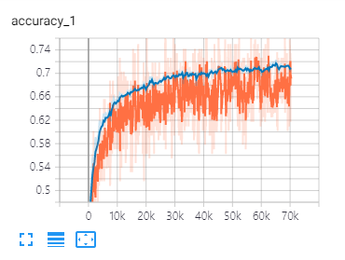 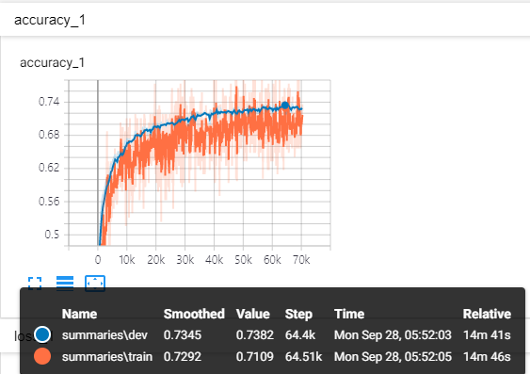
Setting #Best

[결과 정리] Setting1,2는 수렴하는 train set의 acc가 계속 올라가지만, dev set의 acc는 빠르게 수렴하는 대신 일정 수준을 넘어가지 못 해 early stopping이 빠르게 일어난 것을 볼 수 있습니다. data augmentation 적용시 이러한 Overfitting 문제가 해결되는 것을 볼 수 있습니다. 이는 사진을 뒤집고, 일부를 자르는 등 같은 label의 데이터를 다양한 모습으로 학습할 수 있기 때문인 것 같습니다. learning rate decay를 적용한 결과 성능이 미세하게 개선되었지만, setting 3과 4 모두 73%를 넘기지는 못했습니다. Convolution Layer를 하나 더 쌓는 시도도 해보았지만, pooling을 한번 더 해주면서 데이터의 dimension이 너무 낮아진 탓인지 시간은 40분이 넘게 걸리고 성능은 60%정도밖에 되지 않는 것을 확인했습니다. 여러가지 세팅으로 실험을 해 본 결과, 두 번째 convolution의 filter를 3 X 3으로 적용하였을 때, 계산시간이 크게 늘어나지 않으면서 73%를 상회하는 좋은 ACC를 얻을 수 있었습니다.

